상품제안서
럭키클로버 점착메모지(주문제작형) | 상품코드: S43619

 |  |  |  |  |  |  | 02-713-8555 | www.synergygift.co.kr
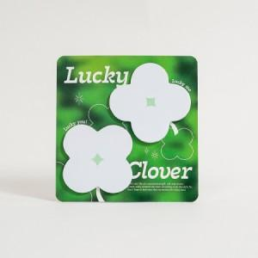

【상세/제작정보】 | <p><span style="font-size: 14pt;">※ 간지 풀칼라 인쇄 / 내지 기성</span></p>

【인쇄/포장옵션】 | 풀칼라 / OPP(비닐)

【공급단가】 | 수량 | 100~ | 500~ | 1,000~ | 3,000~ | 10,000~
*VAT별도 | 단가 | 2,030원 | 1,090원 | 945원 | 815원 | 785원

【상품 URL】 | https://www.synergygift.co.kr:443/src/goods_detail.php?gdno=43619

